Cтолы и тумбы
Мебель для персонала "SIMPLE"
Цвета: Серый, Дуб Сонома Светлый, Белый, Дуб Юкон Модерн |  |  |  | Цены в рублях на |  | 2026-01-01
Изображение | Артикул | Габаритные размеры (мм) | Описание | Вес (кг) | Объем (м.куб.) | Цена
Столы письменные
 | S-900 | 900х600х760 | Столешница выполнена из ЛДСП толщиной 16 мм., с кромкой ПВХ толщиной 1 мм. Опоры из ЛДСП толщиной 16 мм. с кромкой ПВХ толщиной 0,4мм., и регулируемыми опорами. | 20.00 | 0.044 | 3888
 | S-1200 | 1200х600х760 |  | 23.00 | 0.049 | 4486
 | S-1400 | 1400х600х760 |  | 25.00 | 0.048 | 4801
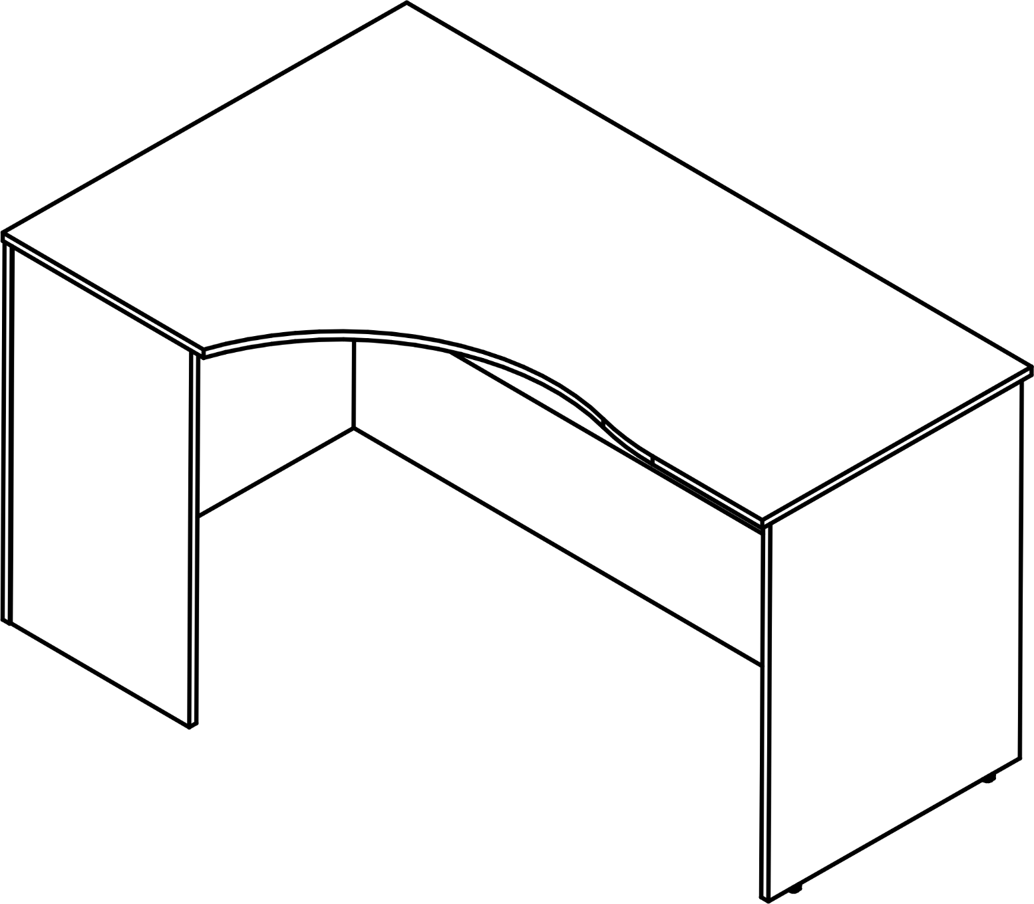 | SE-1400(L/R) | 1400х900х760 | Столешница выполнена из ЛДСП толщиной 16 мм., с кромкой ПВХ толщиной 1 мм. Опоры из ЛДСП толщиной 16 мм. с кромкой ПВХ толщиной 0,4мм., и подпятниками. Стол усиленной конструкции. Фронтальная панель высотой 600мм. Дополнительная опора по стороне 450мм. | 31.50 | 0.065 | 8756
левый | SE-1600(L/R) | 1600х900х760 |  | 34.00 | 0.076 | 9250
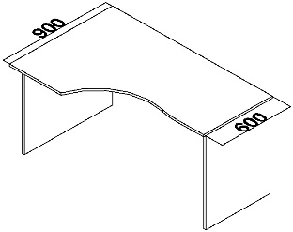 | SET140-1(L/R) | 1400х900х760 | Эргономичная столешница выполнена из ЛДСП толщиной 16 мм., с кромкой ПВХ толщиной 1 мм. Опоры из ЛДСП толщиной 16 мм. с кромкой ПВХ толщиной 0,4мм., и регулируемыми опорами. Фронтальная панель высотой 350мм. | 29.00 | 0.065 | 6158
левый | SET160-1(L/R) | 1600х900х760 |  | 32.00 | 0.076 | 6722
Приставки
 | SP-300 | 600х300х16 | из ЛДСП толщиной 16 мм., с кромкой ПВХ толщиной 1 мм, необходимо докупать опору ВТ-710.2 | 2.00 | 0.006 | 907
 | SP-600 | 600х600х16 | из ЛДСП толщиной 16 мм., с кромкой ПВХ толщиной 1 мм, необходимо докупать опору ВТ-710.2 | 4.00 | 0.011 | 1567
 | SP-645 | 600х450х16 | из ЛДСП толщиной 16 мм., с кромкой ПВХ толщиной 1 мм, необходимо докупать опору ВТ-710.2 | 3.00 | 0.009 | 1287
Опора
 | ВТ-710.2 | 51х51х740 | Металическая опора для приставок в цвете AL матовый. | 1.45 | 0.012 | 1799
Тумбы
 | SC-3M.1 | 412х450х566 | Тумба из ЛДСП 16 мм., корпус и топ с кромкой ПВХ т.1 мм, фасад ящиков с кромкой ПВХ т. 0,45 мм. Задняя стенка из ХДФ т.3,2мм. Ящики -фолдинги из ЛДСП т.12мм, цвет - серый. Ручки металлические, цвет - серый. | 13.00 | 0.037 | 5239
 | SC-3D.1A | 407х450х760 | Тумба полностью из ЛДСП 16 мм., корпус и топ с кромкой ПВХ т.1 мм, фасад ящиков с кромкой ПВХ т. 0,45 мм. Задняя стенка из ЛДСП т.16мм. Ящики -фолдинги из ЛДСП т.12мм, цвет - серый. Ручки металлические, цвет - серый. | 30.20 | 0.052 | 7277
 | SC-3D.2A | 600х450х760 | Тумба полностью из ЛДСП 16 мм., корпус и топ с кромкой ПВХ т.1 мм, фасад ящиков с кромкой ПВХ т. 0,45 мм. Задняя стенка из ЛДСП т.16мм. Ящики -фолдинги из ЛДСП т.12мм, цвет - серый. Ручки металлические, цвет - серый. Топ тумбы универсальный. | 31.20 | 0.055 | 8029
 | SCS 776 | 774х600х712 | из ЛДСП 16 мм., корпус с ПВХ толщиной 1 мм. Фасад с ПВХ толщиной 0,4 мм. Топ с ПВХ толщиной 1 мм. Задняя стенка закрытой секции из ХДФ т.3,2мм, в нише – из ЛДСП 16 мм. | 37.00 | 0.072 | 8997
Тумба подвесная
 | SC-1V.1 | 407х450х323 | Тумба подвесная может располагаться слева или справа под прямолинейной столешницей, не имеет задней стенки. Тумба полностью из ЛДСП 16 мм., корпус и топ с кромкой ПВХ т.1 мм, фасад ящиков с кромкой ПВХ т. 0,45 мм. Ящики -фолдинги из ЛДСП т.12мм, цвет - серый. Ручки металлические, цвет - серый. | 10.40 | 0.019 | 2651
 | SC-2V.1 | 403х446х323 |  | 11.00 | 0.025 | 4319
Подставка под системный блок
 | SB-1 | 296х500х167 | из ЛДСП толщиной 16 мм., с кромкой ПВХ толщиной 1мм. Комплектуется колесной опорой. | 2.50 | 0.0067 | 1089
Полка под клавиатуру
 | Y-401 | 562х415х55 | Полка под клавиатуру сделанна из пластика в цвете серый и черный. Габариты полки без направляющих - 550х275х35, габариты места для клавиатуры - 525х185. | 2.00 | 0.009 | 2011

Компоновки ассортимента
Комбинации элементов
Оперативная мебель SIMPLE |  | Комбинация №1 |  | Наименование/Артикул | Цена
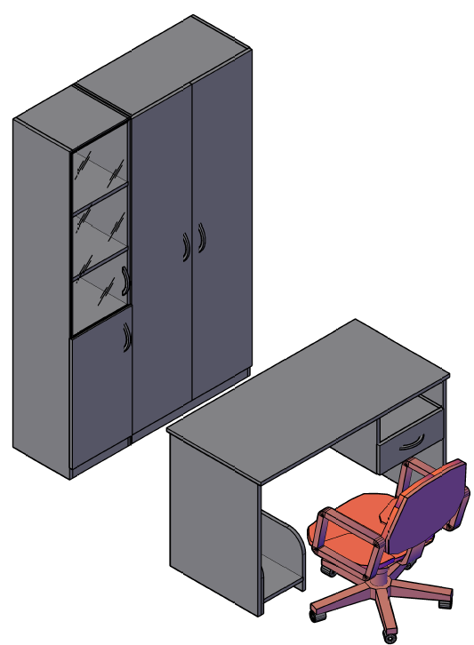 |  |  |  | Стол рабочий S-1200 | 4,486
 |  |  |  | Тумба подвесная SC-1V | 2,651
 |  |  |  | Подставка под с/б SB-1 | 1,089
 |  |  |  | Каркас стеллажа SR-5W | 6,942
 |  |  |  | Каркас стеллажа SR-5U | 4,919
 |  |  |  | Дверь высокая SD-5B(R) | 2,111
 |  |  |  | Дверь высокая SD-5B(L) | 2,111
 |  |  |  | Дверь низкая SD-2S(L) | 1,143
 |  |  |  | Дверь стеклянная SG-3M | 2,162
 |  |  |  | Комплект фурнитуры SF-3M | 729

 | Цена: |  | 28,343.00

Оперативная мебель SIMPLE |  | Комбинация №2 |  | Наименование/Артикул | Цена
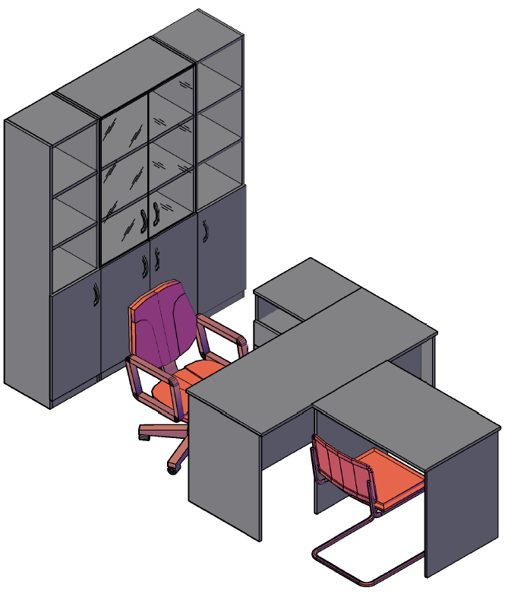 |  |  |  | Стол рабочий S-1400 | 4,801
 |  |  |  | Тумба приставная SC-3D.1 | 7,277
 |  |  |  | Стол рабочий S-900 | 3,888
 |  |  |  | Каркас стеллажа SR-5W | 6,942
 |  |  |  | Каркас стеллажа SR-5U | 4,919
 |  |  |  | Каркас стеллажа SR-5U | 4,919
 |  |  |  | Дверь низкая SD-2S(L) | 1,143
 |  |  |  | Дверь низкая SD-2S(L) | 1,143
 |  |  |  | Дверь низкая SD-2S(R) | 1,143
 |  |  |  | Дверь низкая SD-2S(R) | 1,143
 |  |  |  | Дверь стеклянная SG-3M | 2,162
 |  |  |  | Дверь стеклянная SG-3M | 2,162
 |  |  |  | Комплект фурнитуры SF-3M | 561
 |  |  |  | Комплект фурнитуры SF-3M | 729

 | Цена: |  | 42,932.00

Оперативная мебель SIMPLE |  | Комбинация №3 |  | Наименование/Артикул | Цена
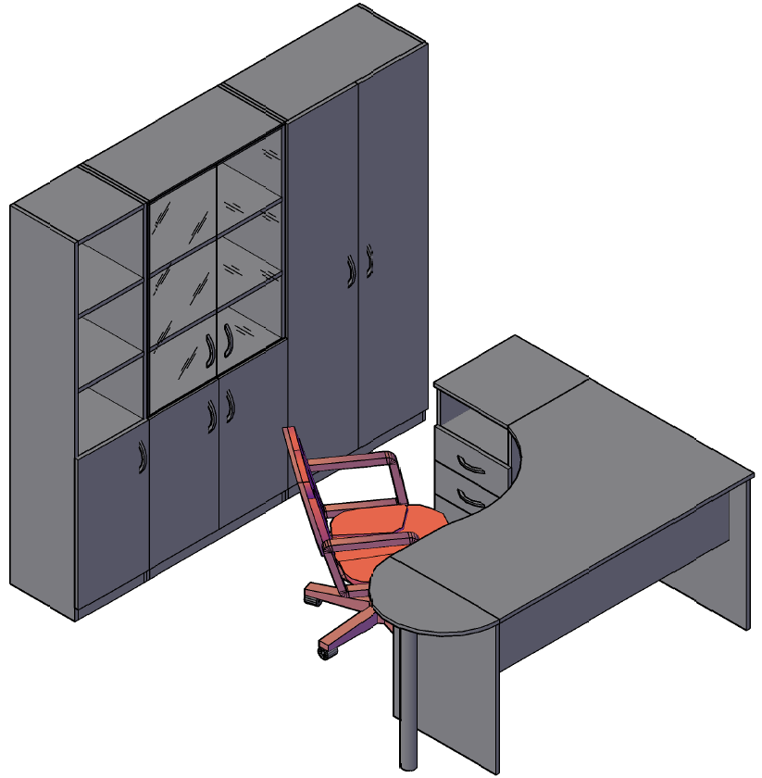 |  |  |  | Стол рабочий SE-1400(L) | 8,756
 |  |  |  | Тумба приставная SC-3D.1 | 7,277
 |  |  |  | Приставка SP-300 | 907
 |  |  |  | Опора ВТ-710.2 | 1,799
 |  |  |  | Каркас стеллажа SR-5W | 6,942
 |  |  |  | Каркас стеллажа SR-5U | 4,919
 |  |  |  | Каркас гардероба SR-G | 5,924
 |  |  |  | Дверь высокая SD-5B(R) | 2,111
 |  |  |  | Дверь высокая SD-5B(L) | 2,111
 |  |  |  | Дверь низкая SD-2S(L) | 1,143
 |  |  |  | Дверь низкая SD-2S(L) | 1,143
 |  |  |  | Дверь низкая SD-2S(R) | 1,143
 |  |  |  | Дверь стеклянная SG-3M | 2,162
 |  |  |  | Дверь стеклянная SG-3M | 2,162
 |  |  |  | Комплект фурнитуры SF-3M | 729
 |  |  |  | Комплект фурнитуры SF-3M | 729

 | Цена: |  | 49,957.00

